Input Capitalisation
en Md€
 |  | Actifs à valoriser et transférer | => | 122 | Flux annuels à affecter

 |  |  |  | 104 | Flux économisé affecté à la capitalisation
 |  |  |  | 38.5 | Economie budgétaire en année pleine
 |  |  |  | 20.1 | Economie locale en année pleine
 |  |  |  | 30 | Transformation assurance chômage (base de dépenses = 37,1 Md€)
 |  |  |  | 15 | Economies année 1 reliquat post suppression CSG
 |  |  | =>
 | Total des actifs à restituer | 607 | 3% | 18 | Rendement net annuel des actifs rendus
 | Participations financières | 202
 | Patrimoine foncier public | 200
 | Logements publics | 52
 | Parc social | 153

 | https://www.insee.fr/fr/statistiques/8988859?sommaire=8988934 |  |  |  |  |  |  |  |  | https://www.union-habitat.org/les-hlm-en-chiffres

 | Patrimoine net 2024 | APU | APUC |  |  |  |  |  |  | Parc social |  |  |  | €/m2
 | Logements | 86.6 | 24.6 | 1330 | €/m2 | 18,5 Mm2 | logements Etat+opérateurs |  |  | 4.8 | M logement |  |  | 6.45
 | Bâtiments non résidentiels | 386.4 | 57.1 | 845 | €/m2 | 96,7 Mm2 | Etat | 23,1 Mm2 | bureaux Etat+opérateurs | 71.3 | m2 / logement | PLAI | 6% | 6.13 | 0.3678
 | terrains supportant le bâti | 285.2 | 45.6 | 1316 | €/m2 |  |  |  |  | 342 | Mm2 parc | HLMO | 37% | 5.53 | 2.0461
 | Terrains supportant des constructions | 902.8 | 216.3 | 68% | part génie civil/construction APU |  |  | 79% | APUC | 1500 | €/m2 hypothèse | HBM& | 10% | 5.79 | 0.579
 | Terrains nus | 134.6 | 4.9 | 4,2 Mha | dont 1,9 Guyane, 1,8 ONF, 0,2 Clerl |  |  |  |  | 513 | Md€ actif brut
 | Actions/parts financières | 735.5 | 500.3 | 209.1 | portefeuille APE |  |  |  |  | 107 | k€/logement | PLUS | 42% | 6.84 | 2.8728
 | dont actions côtées | 127.3 | 95.4 | 67.9 | portefeuille coté APE |  |  |  |  | 171.9 | Md€ encours de dette | PLS | 5% | 9.65 | 0.4825
 | non côté | 608.2 | 404.9 |  | EDF = 100 ? |  |  |  |  | 341 | Md€ actif net | PLIS | 1% | 10.37 | 0.1037
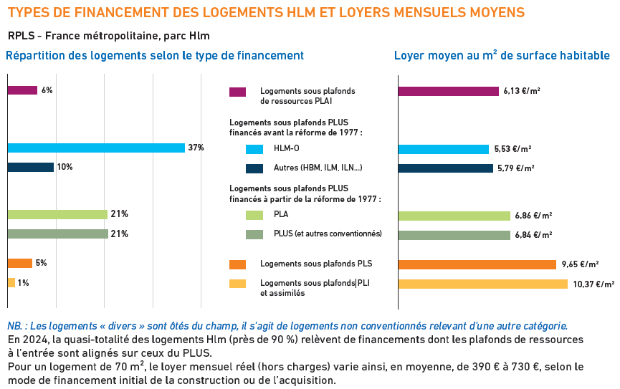
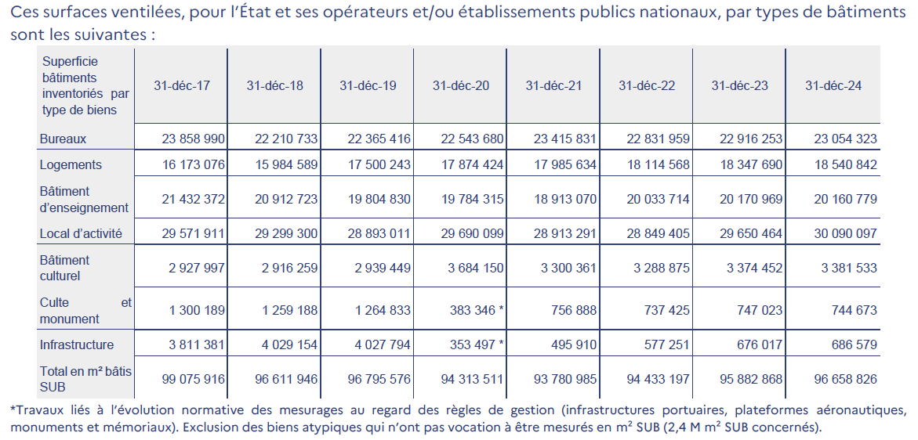

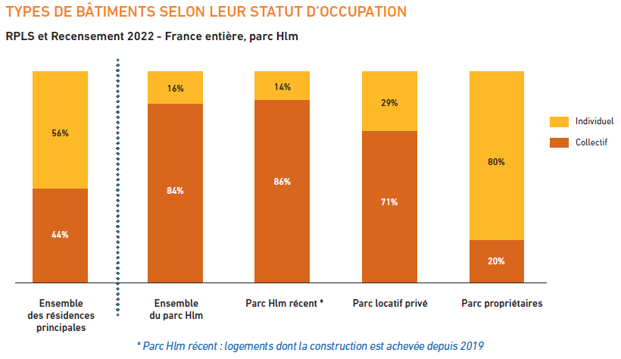

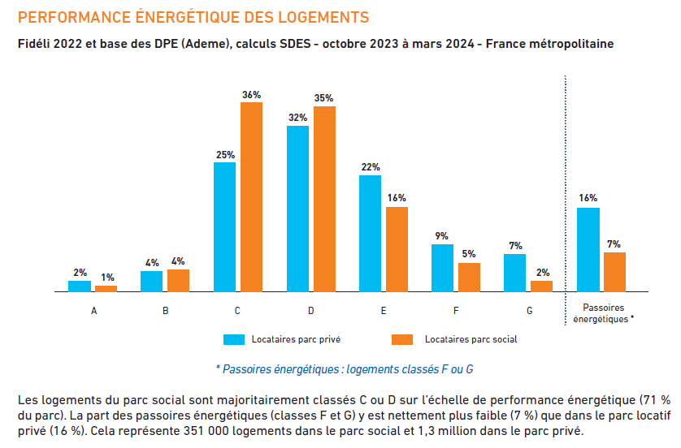

 |  |  | 2024
NN | Total des actifs non financiers (net) |  | 2,821.1
N1N | Actifs non financiers produits (net) |  | 1,763.9
N11N | Actifs fixes par type d’actifs (net) |  | 1,732.2
N11KN | Constructions (net) |  | 1,497.4
N111N | Logements (net) |  | 86.6
N112N | Autres bâtiments et ouvrages de génie civil (net) |  | 1,410.8
N1121N | Bâtiments non résidentiels (net) |  | 386.4
N1122N | Autres ouvrages de génie civil (net) |  | 1,024.4
N113N | Machines et équipements (net) |  | 37.8
N1131N | Matériels de transport (net) |  | 11.3
N1132N | Équipements TIC (net) |  | 2.5
N1139N | Autres machines et équipements (net) |  | 24.0
N114N | Systèmes d’armes (net) |  | 47.4
N115N | Ressources biologiques cultivées (net) |  | 0.0
N117N | Droits de propriété intellectuelle (net) |  | 149.6
N1171N | Recherche et développement (net) |  | 131.0
N1173N | Logiciels et bases de données (net) |  | 16.6
N1174N | Œuvres récréatives, littéraires ou artistiques originales (net) |  | 2.1
N12N | Stocks par type de stocks (net) |  | 31.7
N13N | Objets de valeur (net) |  | 0.0
N2N | Actifs non financiers non produits (net) |  | 1,057.2
N21N | Ressources naturelles (net) |  | 1,057.1
N211N | Terrains (net) |  | 1,042.6
N2111N | Terrains supportant des bâtiments et des ouvrages de génie civil (net) |  | 902.8
N2112N | Terrains cultivés (net)
N2113N | Terrains et plans d’eau de loisirs (net) |  | 5.2
N2119N | Autres terrains et plans d’eau (net) |  | 134.6
N212N | Réserves de minerais et de produits énergétiques (net) |  | 1.1
N214N | Ressources en eau (net) |  | 13.3
N22N | Contrats, baux et licences (net) |  | 0.1
N23N | Achats moins ventes de fonds commerciaux et d’autres actifs commerciaux (net) |  | 0.0

F | Total des actifs financiers |  | 1,678.2
F1 | Or monétaire et droits de tirage spéciaux (DTS)
F2 | Numéraire et dépôts |  | 234.2
F3 | Titres de créance |  | 49.3
F4 | Crédits |  | 181.8
F5 | Actions et parts de fonds d’investissement |  | 735.5
F511 | dont Actions cotées |  | 127.3
F6 | Systèmes d’assurance, de pension et de garanties standard |  | 5.7
F7 | Produits financiers dérivés et options sur titres des salariés |  | 2.9
F8 | Autres comptes à recevoir / à payer |  | 468.9

FN | Total des actifs |  | 4,499.3

